1. CUTTING DOCKET
 |  |  |  |  |  |  |  |  |  |  |  | Mã số: |  | MER.QT-1.BM.4
 |  |  |  |  |  |  |  |  |  |  |  | Lần ban hành: |  | 01
 |  |  |  |  |  |  |  |  |  |  |  | Số trang |  | 03/03
 | TUYỀN TRƯƠNG -252
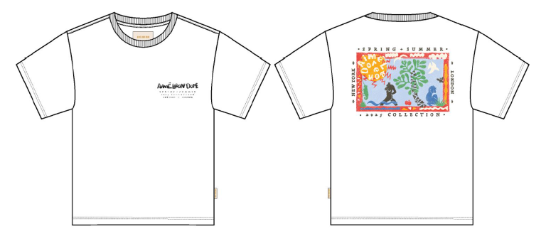
 | CUTTING DOCKET |  |  |  |  | TÁC NGHIỆP SẢN XUÂT: QUY CÁCH MAY THAM KHẢO THEO ÁO MẪU PPS MÃ SS25CT017 CHUYỂN CÙNG TÁC NGHIỆP+ GÓP Ý ĐÍNH KÈM
 | JOB NUMBER: |  | A15 SS25 G2735
 | STYLE NUMBER: |  | SS25CT017
 | STYLE NAME : |  | SS_Cutouts_Tee
 | SEASON: |  | SS25
 | TÊN HÀNG: |  | SS TEE |  |  |  |  |  | DROP: |  | MAINLINE
 | NGÀY CẤP: |  | 16-Sep-24 |  |  |  |  |  | VẢI CHÍNH: |  | TT-SJ30SX2-W120 - SINGLE JERSEY 100% COTTON 30'S/1 x 2CM) 245GSM
 | NGÀY GIAO HÀNG: |  | 23-Sep-24 |  |  |  |  |  | THÀNH PHẦN VẢI: |  | 100% COTTON
 |  |  |  |  |  |  |  |  | KHỔ VẢI: |  | 120
 | XÍ NGHIỆP |  | UN-AVAILABLE |  |  |  |  |  | KHÁCH HÀNG: |  | ALD
 | XUẤT NGÀY

 |  | SKU | COLOR | SIZE: |  | XS | S | M | L | XL | XXL |  |  |  | TOTAL
 | ORDER CUT |  | BRIGHT WHITE |  |  | 42 | 116 | 292 | 317 | 176 | 57 |  |  |  | 1,000
 | EXTRA (+/-) |  | BRIGHT WHITE |  |  | 2 | 6 | 15 | 16 | 9 | 3 |  |  |  | 51
 | PAUL'S SAMPLE |  | BRIGHT WHITE |  |  | 1 | 2 | 2 | 1 | 1 | 1 |  |  |  | 8
 | TOP/SMS |  | BRIGHT WHITE |  |  |  |  | 2 |  |  |  |  |  |  | 2
 | TOTAL : |  | BRIGHT WHITE |  |  | 45 | 124 | 311 | 334 | 186 | 61 |  |  |  | 1061

 |  | SKU | COLOR | SIZE: |  | XS | S | M | L | XL | XXL |  |  |  | TOTAL
 | ORDER CUT |  | YELLOW PEAR |  |  | 13 | 37 | 90 | 95 | 50 | 15 |  |  |  | 300
 | EXTRA (+/-) |  | YELLOW PEAR |  |  | 1 | 2 | 5 | 6 | 3 | 1 |  |  |  | 18
 | PAUL'S SAMPLE |  | YELLOW PEAR |  |  | 1 | 2 | 2 | 1 | 1 | 1 |  |  |  | 8
 | TOP/SMS |  | YELLOW PEAR |  |  |  |  | 2 |  |  |  |  |  |  | 2
 | TOTAL : |  | YELLOW PEAR |  |  | 15 | 41 | 99 | 102 | 54 | 17 |  |  |  | 328

 | GRAND TOTAL: |  |  |  |  | 60 | 165 | 410 | 436 | 240 | 78 |  |  |  | 1389

 | PHẦN A : VẢI
VẢI |  |  | VỊ TRÍ | MÀU | ĐVT | SỐ LƯỢNG ĐƠN HÀNG | ĐỊNH MỨC | SỐ LƯỢNG THEO ĐỊNH MỨC (NET) | LỖI VẢI (DEFECT) + ĐẦU KHÚC | SỐ LƯỢNG CẦN CẤP CHO TEST INHOUSE | SỐ LƯỢNG CẦN CẤP CHO TEST OUTSOURCE | SỐ LƯỢNG CẦN CẤP CHO TỔ CẮT (GROSS) | GHI CHÚ / CODE VẢI
BRIGHT WHITE
1 | TT-SJ30SX2-W120 - SINGLE JERSEY 100% COTTON 30'S/1 x 2CM) 245GSM |  | VẢI CHÍNH | BRIGHT WHITE | M | 1061 | 1.19 | 1262.6 | 75.49 | 1.0 |  | 1339 | ALFW24P0528003T00K, LOT 0726/4 : 1339M CẤP TRIÊT TIÊU , VẢI HƯ 4.9%, CẮT KIỂM THAY THÂN
2 | TT-RIB20SX2 - RIB 1X1 100% COTTON 20'S/1 x 2CM) 280GSM |  | BO CỔ | BRIGHT WHITE | PCS | 1061 | 0.02 | 21.2 | 0.74 |  |  | 22 | ALFW24P0528004T00K, LOT 0726/4: 22M CẤP BÙ THEO PHIẾU CẤP A15-1563
YELLOW PEAR
1 | TT-SJ30SX2-W120 - SINGLE JERSEY 100% COTTON 30'S/1 x 2CM) 245GSM |  | VẢI CHÍNH | YELLOW PEAR | M | 328 | 1.19 | 390.3 | 14.83 | 2.0 |  | 423 | ALSS25P0730007T00K, LOT 612/9 : 423M, CẤP TRIỆT TIÊU VẢI BỊ HƯ 1,5% CẮT KIỂM THAY THÂN
2 | TT-RIB20SX2 - RIB 1X1 100% COTTON 20'S/1 x 2CM) 280GSM |  | BO CỔ | YELLOW PEAR | M | 328 | 0.022 | 7.2 | 1.45 |  |  | 12 | ALSS25P0730008T00K, LOT 612/9 , CẤP TRIỆT TIÊU VẢI BỊ HƯ 3.8% CẮT KIỂM THAY THÂN

 | PHẦN B : PHỤ LIỆU
PHỤ LIỆU |  |  |  |  | MÀU PHỤ LIỆU | CODE MÀU | MÀU VẢI |  | ĐVT | SỐ LƯỢNG ĐH | ĐỊNH MỨC | SỐ LƯỢNG THEO ĐM | HAO HỤT | SỐ LƯỢNG CẤP | GHI CHÚ
1 | CHỈ 40/2 MAY CHÍNH + VẮT SỔ |  |  |  | BRIGHT WHITE | K1500 | BRIGHT WHITE |  | CUỘN | 1061 | 0.03 | 31.8 |  | 32 | A15-0761
1 | CHỈ 40/2 MAY CHÍNH + VẮT SỔ |  |  |  | YELLOW PEAR | YE2892B | YELLOW PEAR |  | CUỘN | 328 | 0.03 | 9.8 |  | 10 | A15-0761
1 | CHỈ 40/2 MAY NHÃN |  |  |  | NATURAL | BE8064 | BRIGHT WHITE |  | CUỘN | 1061 | 0.01 | 10.6 |  | 11 | A15-0761
1 | CHỈ 40/2 MAY NHÃN |  |  |  | NATURAL | BE8064 | YELLOW PEAR |  | CUỘN | 328 | 0.01 | 3.3 |  | 4 | A15-0761
2 | NHÃN CHÍNH ALD-ML03 27MMX 47MM |  |  |  | WHITE |  | BRIGHT WHITE |  | PCS | 1061 | 1.00 | 1061.0 |  | 1061 | A15-0744 / A15-0717
2 | NHÃN CHÍNH ALD-ML03 27MMX 47MM |  |  |  | WHITE |  | YELLOW PEAR |  | PCS | 328 | 1.00 | 328.0 |  | 328 | A15-0744 / A15-0717
3 | NHÃN THÀNH PHẦN 100% COTTON ALD-COO-683 |  |  |  | WHITE |  | BRIGHT WHITE |  | PCS | 1061 | 1.00 | 1061.0 |  | 1061 | A15-0745
3 | NHÃN THÀNH PHẦN 100% COTTON ALD-COO-683 |  |  |  | WHITE |  | YELLOW PEAR |  | PCS | 328 | 1.00 | 328.0 |  | 328 | A15-0745
4 | NHÃN CỜ ALD-ML02 |  |  |  | WHITE |  | BRIGHT WHITE |  | PCS | 1061 | 1.00 | 1061.0 |  | 1061 | A15-0744 / A15-0717
4 | NHÃN CỜ ALD-ML02 |  |  |  | WHITE |  | YELLOW PEAR |  | PCS | 328 | 1.00 | 328.0 |  | 328 | A15-0744 / A15-0717
 | PHẦN C : PHỤ LIỆU ĐÓNG GÓI
PHỤ LIỆU |  |  |  |  | MÀU PHỤ LIỆU | CODE MÀU | MÀU TÁC NGHIỆP |  | ĐVT | SỐ LƯỢNG ĐH | ĐỊNH MỨC | SỐ LƯỢNG THEO ĐM | HAO HỤT | SỐ LƯỢNG CẤP | GHI CHÚ
1 | THẺ BÀI ALD ALD-T06P |  |  |  | WHITE |  | BRIGHT WHITE |  | PCS | 1061 | 1 | 1061 |  | 1061 | A15-0744 / A15-0717
1 | THẺ BÀI ALD ALD-T06P |  |  |  | WHITE |  | YELLOW PEAR |  | PCS | 328 | 1 | 328 |  | 328 | A15-0744 / A15-0717
2 | UPC STICKER 2X3" |  |  |  | WHITE |  | BRIGHT WHITE |  | PCS | 1061 | 1 | 1061 |  | 1061 | A15-0762
2 | UPC STICKER 2X3" |  |  |  | WHITE |  | YELLOW PEAR |  | PCS | 328 | 1 | 328 |  | 328 | A15-0762
3 | BAO NYLON ALD - 12" X 15" (RECYLCED) CODE: ALD-PB01-R |  |  |  | CLEAR |  | BRIGHT WHITE |  | PCS | 1061 | 1 | 1061 |  | 1061 | A15-0744 / A15-0717
3 | BAO NYLON ALD - 12" X 15" (RECYLCED) CODE: ALD-PB01-R |  |  |  | CLEAR |  | YELLOW PEAR |  | PCS | 328 | 1 | 328 |  | 328 | A15-0744 / A15-0717
4 | BAO BIG POLYBAG 100X120CM |  |  |  | CLEAN |  | BRIGHT WHITE |  | PCS | 1061 | 0.03 | 27 |  | 27
4 | BAO BIG POLYBAG 100X120CM |  |  |  | CLEAN |  | YELLOW PEAR |  | PCS | 328 | 0.03 | 9 |  | 9
5 | THÙNG CARTON |  |  |  | NATURAL |  | BRIGHT WHITE |  | PCS | 1061 | 0.03 | 27 |  | 27
5 | THÙNG CARTON |  |  |  | NATURAL |  | YELLOW PEAR |  | PCS | 328 | 0.03 | 9 |  | 9
6 | TẤM LÓT THÙNG |  |  |  | NATURAL |  | BRIGHT WHITE |  | PCS | 1061 | 0.05 | 54 |  | 54
6 | TẤM LÓT THÙNG |  |  |  | NATURAL |  | YELLOW PEAR |  | PCS | 328 | 0.05 | 18 |  | 18
 | PHẦN D : IN / THÊU / WASH |  |  |  |  |  |  |  | PHẦN E : HÌNH
1 | IN : | THÂN TRƯỚC + THÂN SAU- IN BTP TẠI NHÀ
 | CHẤT LƯỢNG VÀ KÍCH THƯỚC
 | MÀU VẢI | DUYỆT HÌNH IN THEO
 | #REF! | DUYỆT CHẤT LƯỢNG THEO S/O CHUYỂN NGÀY 9/11
 | YELLOW PEAR | DUYỆT CHẤT LƯỢNG THEO S/O CHUYỂN NGÀY 9/11
 | THÔNG TIN ĐỊNH VỊ HÌNH IN
 |  |  | SIZE: | XS | S | M | L | XL | XXL
 | ĐỊNH VỊ HÌNH IN THÂN TRƯỚC DƯỚI ĐỈNH VAI ĐẾN ĐỈNH HÌNH IN |  | 3.25 ”W x 0.84” H | 7 1/4 in | 7 1/2 in | 7 3/4 in | 8 in | 8 1/4 in | 8 1/2 in
 | ĐỊNH VỊ HÌNH IN THÂN TRƯỚC TỪ GIỮA TRƯỚC |  | 10” W x 6.68” H | 1 5/8 in | 1 3/4 in | 1 7/8 in | 2 in | 2 1/8 in | 2 1/4 in
 | ĐỊNH VỊ HÌNH IN THÂN SAU TỪ GIỮA CỔ SAU |  |  | 3 3/4 in | 3 3/4 in | 3 3/4 in | 3 3/4 in | 3 3/4 in | 3 3/4 in

2 | THÊU : | KHÔNG THÊU

3 | WASH: | KHÔNG WASH

 | PHẦN F: LƯU Ý
1 | -CÁCH MAY THAM KHẢO ÁO MẪU ĐÍNH KÈM
2 | -CÁCH GẮN NHÃN PHẢI NHƯ TÀI LIỆU YÊU CẦU
3 | -SỐ LƯỢNG NHÃN SIZE NHƯ SAU :
 | SIZE | XS | S | M | L | XL | XXL | TOTAL
 | SỐ LƯỢNG | 60 | 165 | 410 | 436 | 240 | 78 | 1389

 | CHÚ Ý: VUI LÒNG ĐỌC KĨ PHẦN GÓP Ý CỦA KHÁCH HÀNG Ở TRANG GÓP Ý TRƯỚC KHI TIẾN HÀNH SẢN XUẤT

2. TRIM CARD
JOB NUMBER: | A15 SS25 G2735
STYLE NUMBER: | SS25CT017
STYLE NAME : | SS_Cutouts_Tee
 | BRIGHT WHITE | YELLOW PEAR
VẢI CHÍNH | BRIGHT WHITE | YELLOW PEAR
THÀNH PHẦN | #REF!
TT-SJ30SX2-W120 - SINGLE JERSEY 100% COTTON 30'S/1 x 2CM) 245GSM | 0 | 0 | 0
BO CỔ | BRIGHT WHITE | YELLOW PEAR
TT-RIB20SX2 - RIB 1X1 100% COTTON 20'S/1 x 2CM) 280GSM | 0
CHỈ | BRIGHT WHITE | YELLOW PEAR
CHỈ 40/2 MAY CHÍNH + VẮT SỔ | K1500 | YE2892B
CHỈ | NATURAL | NATURAL
CHỈ 40/2 MAY NHÃN |  | BE8064
NHÃN CHÍNH ALD-ML03 27MMX 47MM | WHITE | WHITE
ĐÍNH 4 CẠNH NHÃN TẠI GIỮA CỔ SAU,TỪ VIỀN CỔ SAU XUỐNG 1,5CM - BÊN TRONG ÁO | 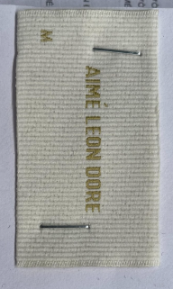
NHÃN THÀNH PHẦN 100% COTTON ALD-COO-683 | WHITE | WHITE
GẬP ĐÔI, MAY TẠI SƯỜN TRÁI NGƯỜI MẶC,5 INCH TỪ MÉP LAI LÊN ( BÊN TRONG ÁO)
NHÃN CỜ ALD-ML02 | WHITE | WHITE
GẬP ĐÔI, MAY TẠI SƯỜN TRÁI NGƯỜI MẶC, TỪ LAI ÁO LÊN 7 INCH, MAY ( BÊN NGOÀI ÁO) | 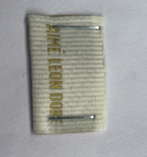
THẺ BÀI ALD ALD-T06P | WHITE
GẮN THẺ BÀI TẠI NÁCH TRÁI NGƯỜI MẶC (MÓC VÀO ĐƯỜNG MAY SƯỜN ÁO)
UPC STICKER 2X3" | WHITE
DÁN STICKER Ở MẶT SAU TÚI, Ở GỐC TRÊN BÊN PHẢI | 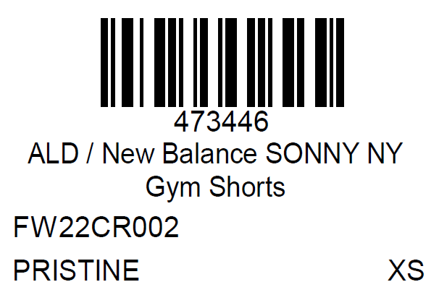
BAO NYLON ALD - 12" X 15" (RECYLCED) CODE: ALD-PB01-R | CLEAR
1PC/ THÙNG
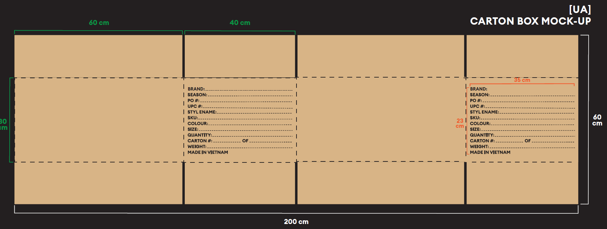
BAO BIG POLYBAG 100X120CMTHÙNG CARTON VÀTẤM LÓT THÙNG | WHITE

 |  |  |  | ALFW24P0528003T00K LOT 0702/4
 |  |  |  | ALFW24P0528004T00K LÓT 0702/4

